SRI European Equity
SRI EUROPEAN EQUITY

CHARAKTERISTIKA FONDU
STRUKTURA FONDU

5,40% hotovost | 5.40%
8,20% materiály | 8.20%
15,20% finanční služby | 15.20%
10,40% informační technologie | 10.40%
8,10% utility | 8.10%
13,70% průmysl | 13.70%
18,30% zdravotnictví | 18.30%
7,90% spotřeba - necyklická | 7.90%
12,80% ostatní | 12.80%
Název fondu: | SRI European Equity

AKCIOVÝ FOND
Investiční manažer: | Sycomore Asset Management
Hodnota fondu: | 275,16 mEUR
Počátek obchodování: | 2007-03-29 |  | vykouzlit někomu úsměv na tváři
Investiční cíl: Cílem fondu je překonat svůj benchmark (kterým je MSCI Europe - Net Total Return Index) a poskytovat dlouhodobé zhodnocení kapitálu. Fond investuje téměř 90 % svých aktiv do akcií společností, které jsou kompatibilní s kritérii ESG. Portfolio manager vybírá ze společností, které mají nejlepší enviromentální, sociální a firemní řízení. Fond může používat finanční nástroje a deriváty pro investiční účely.

POPLATKY GENERALI ČESKÁ POJIŠŤOVNA A.S.*
TOP 10
GENERALI INVESTMENTS LUXEMBOURG SA
Rozdíl mezi nákupním a prodejním kurzem podílových jednotek: | Běžné/jednorázové pojistné: 5 %/0 % Mimořádné pojistné 2% resp. 3 %** | Společnost |  |  | % v portfoliu | Sektor
Částečný odkup: | 0,25 % z odkoupené částky, minimálně však 50 Kč a maximálně 500 Kč | ASTRAZENECA PLC (AZN LN) |  |  | 3.94 | zdravotnictví
Poplatky za přemístění: | V každém poj. roce 2 zdarma, jinak 0,25 % akt. hodnoty přemístěných jednotek, min. 50 Kč a max. 500 Kč. | KONINKLIJKE KPN NV (KPN NA) |  |  | 3.84 | komunikační služby
Poplatky za správu fondu***: | 2 % p.a. | Roche Holding AG-Genusschein |  |  | 3.80 | zdravotnictví
* výtah ze sazebníku poplatků k IŽP týkající se fondů, v případě rozdílů platí sazebník poplatků |  | BANCO SANTANDER SA (SAN SM) |  |  | 3.64 | finanční služby
 |  | L'OREAL (OR FP) |  |  | 3.32 | spotřeba - cyklická
** závisí na produktu *** náklady za správu fondu jsou započtené v NAV (t.j. v kurzu) |  | HERMES INTERNATIONAL (RMS FP) |  |  | 3.24 | spotřeba - necyklická
KOMENTÁŘ K TRHU
KOMENTÁR TRHU
KOMENTÁŘ TRHU
KOMENTÁŘ TRHU
VÝKONNOST FONDU
 |  | NOVO NORDISK A/S-B (NOVOB DC) |  |  | 3.21 | zdravotnictví
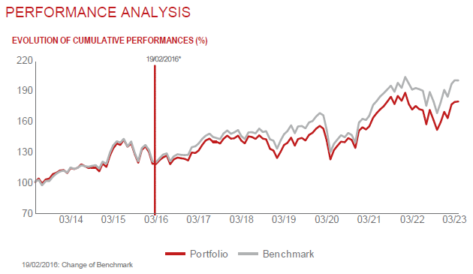 |  | SCHNEIDER ELECTRIC SE (SU FP) |  |  | 3.19 | průmysl
 |  | AXA SA (CS FP) |  |  | 2.79 | finanční služby
 |  | AIR LIQUIDE SA (AI FP) |  |  | 2.78 | materiály

STATISTIKY
 |  | STD | IR | TE | Rating Morningstar(4) |  | Quartile Morn.
 |  | 17.52% | -0.22% | 3.84% | x |  | x
 |  | (1) Standard Deviation (Směrodatná odchylka): míra rizika, volatilita výkonnosti fondu. (2) Information Ratio (Informační poměr): poměr průměrně dosaženého výnosu oproti odchylce od indexu. (3) Tracking Error: směrodatná odchylka rozdílu výkonnosti fondu

VÝKONNOST (EUR)

 |  | 1 měsíc (%) | YTD (%) |  | 1 rok (%) | od počátku (%)
SRI European Equity (ISIN: LU0145455811) |  | -0.66 | 6.94 |  | -2.69 | 30.93
Benchmark * |  | -0.07 | 8.61 |  | 3.82 | 45.23
Excess Return |  | -0.59 | -1.67 |  | -6.51 | -14.30
Březen 2023
* MSCI Europe - Net Total Return Index
Hodnota investice do podílových fondů může růst, klesat nebo stagnovat podle situace na finančních trzích. Minulé výnosy nejsou zárukou výnosů v budoucnu.

